有給管理フォーマット
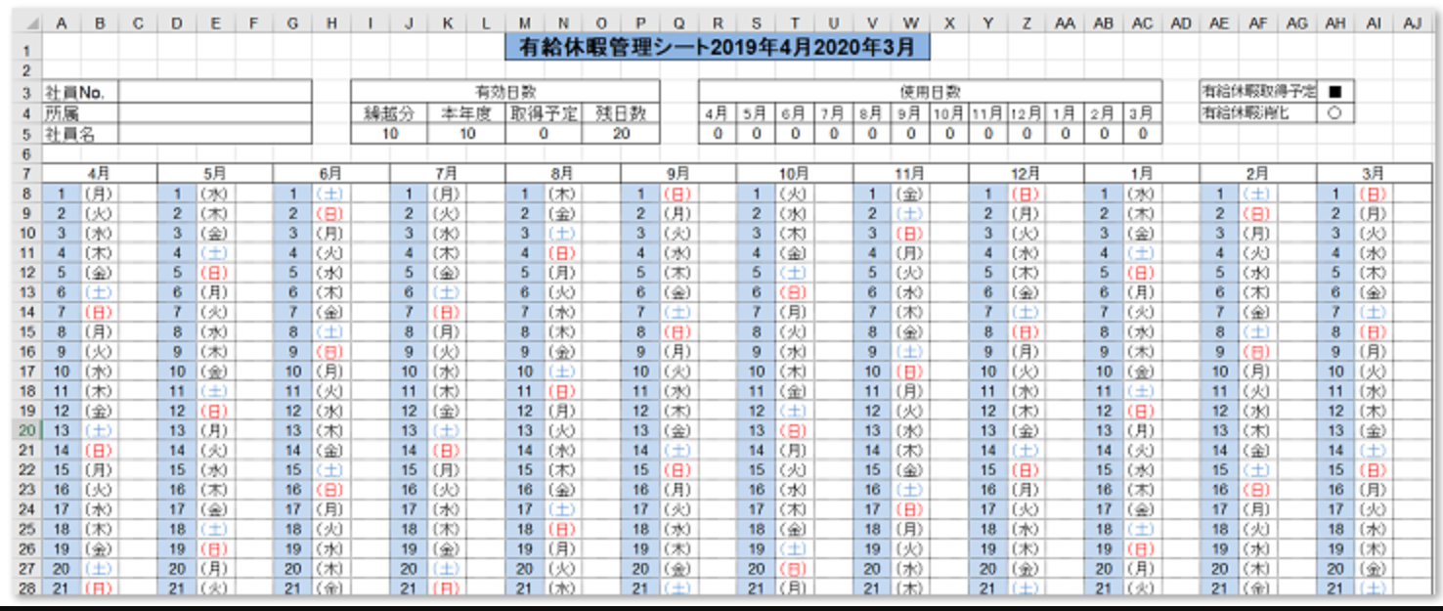
 | 年度 |  | 有給休暇管理表

入社年月日 |  | 勤続年数 |  | 有給付与日(日) | 有効残日数 |  |  |  | 有給休暇使用日数 |  |  |  |  |  |  |  |  |  |  |  | 有給休暇(半休) | △
 |  |  |  |  | 繰越分 | 本年度 | 取得予定 | 残日数 | 4月 | 5月 | 6月 | 7月 | 8月 | 9月 | 10月 | 11月 | 12月 | 1月 | 2月 | 3月 | 有給休暇(全休) | 〇

月別有給使用状況

